Chi tiết địa chất
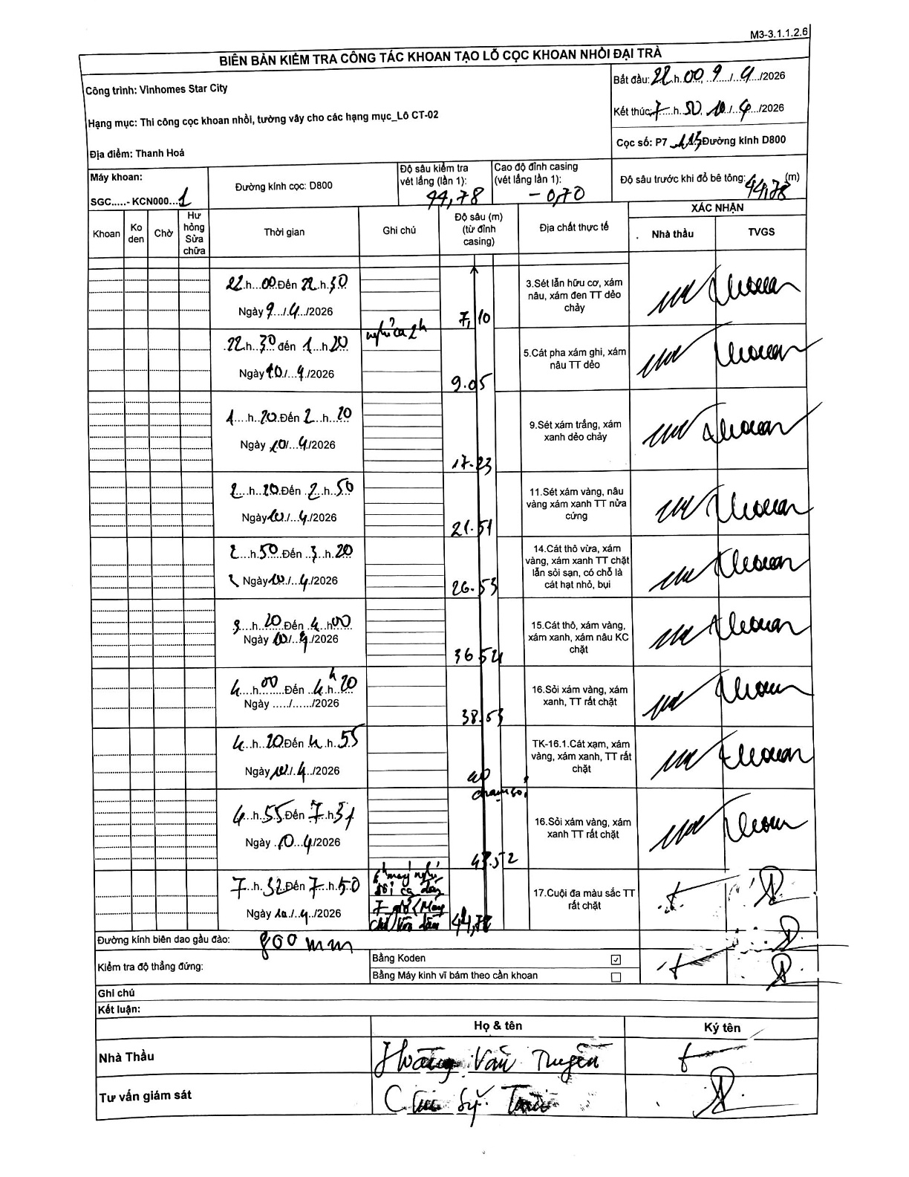
Dự án | Star City Thanh Hóa
Hạng mục | Thi công cọc khoan nhồi, tường vây cho các hạng mục_Lô CT-02
Tên bộ phận | Lô CT-02
Số hiệu cọc | P7
Tên Máy khoan | SGC-KCN0001
Đường kính | D800
Bắt đầu thi công | 21:00 09/04/2026
Kết thúc thi công | 07:50 10/04/2026

Địa chất TT | Đường kính | Mô tả lớp thiết kế | Từ (h) | Đến (h) | Cao độ từ | Cao độ đến | T.Gian (h) | Dài (m) | V (m/h) | Ghi chú
1 | D800 | Sét lẫn hữu cơ, xám nâu, xám đen TT dẻo chảy | 21:00 09/04/2026 | 22:50 09/04/2026 | -0.7 | -7.1 | 1.83 | 6.4 | 3.49
2 | D800 | Cát pha xám ghi, xám nâu TT dẻo | 22:50 09/04/2026 | 01:20 10/04/2026 | -7.1 | -9.05 | 2.5 | 1.95 | 0.78 | Nghỉ ca 2h
3 | D800 | Sét xám trắng, xám xanh dẻo chảy | 01:20 10/04/2026 | 02:10 10/04/2026 | -9.05 | -17.23 | 0.83 | 8.18 | 9.82
4 | D800 | Sét xám vàng, nâu vàng xám xanh TT nửa cứng | 02:10 10/04/2026 | 02:50 10/04/2026 | -17.23 | -21.51 | 0.67 | 4.28 | 6.42
5 | D800 | Cát thô vừa, xám vàng, xám xanh TT chặt lẫn sỏi sạn, có chỗ là cát hạt nhỏ, bụi | 02:50 10/04/2026 | 03:20 10/04/2026 | -21.51 | -26.53 | 0.5 | 5.02 | 10.04
6 | D800 | Cát thô, xám vàng, xám xanh, xám nâu KC chặt | 03:20 10/04/2026 | 04:00 10/04/2026 | -26.53 | -36.54 | 0.67 | 10.01 | 15.01
7 | D800 | Sỏi xám vàng, xám xanh, TT rất chặt | 04:00 10/04/2026 | 04:20 10/04/2026 | -36.54 | -38.53 | 0.33 | 1.99 | 5.97
8 | D800 | TK-16.1. Cát xám, xám vàng, xám xanh, TT rất chặt | 04:20 10/04/2026 | 04:55 10/04/2026 | -38.53 | -40 | 0.58 | 1.47 | 2.52 | áp chân voi
9 | D800 | Sỏi xám vàng, xám xanh TT rất chặt | 04:55 10/04/2026 | 07:31 10/04/2026 | -40 | -43.52 | 2.6 | 3.52 | 1.35
10 | D800 | Cuội đa màu sắc TT rất chặt | 07:32 10/04/2026 | 07:50 10/04/2026 | -43.52 | -44.78 | 0.3 | 1.26 | 4.2 | 7h32 máy nghỉ đổi ca đến 7h45. Máy tiếp tục khoan đến 7h50

ẢNH BIÊN BẢN GỐC

